询价材料
需的材料设备清单
项目地址：德阳市罗江区 |  |  |  |  |  | 不含税到场价 | 询价方式 | 备注
序号 | 工程名称 | 材料（设备）名称 | 技术标准 （材质、样式、颜色、规格型号等） | 计量 单位 | 数量 |  |  |  | 图纸要求
1 |  | 吊挂式新风机组ZZ-MAU-1F-01 | 1.名称：吊挂式洁净新风机组 2.型号：ZZ-MAU-1F-01 3.规格：最大迎面风速:2.5m/s，风量9100m3/h，具体参数详设计 4.安装形式：吊式，端部进风,带手动调节阀,接管尺寸:1000X500mm，含检查接线，冷凝管DN20软接、配件综合考虑在内 5.支架材质、规格;型钢(综合)并做减振处理(配套支架及减震器材料已综合在设备单价中) 6.支架油漆详设计与规范要求 7.含单机试运转 8.其它详见设计，满足设计、施工及验收规范要求 | 套 | 1 |  | 网上询价 | 美的 | 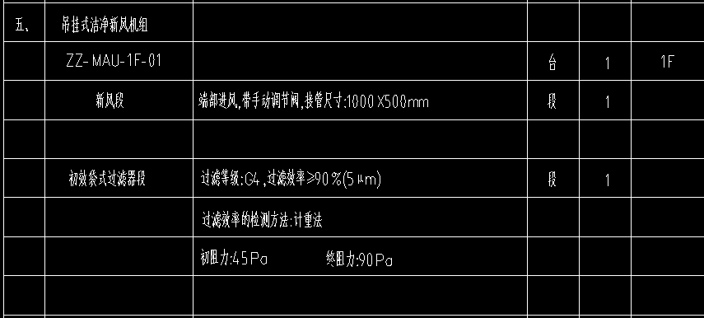 | 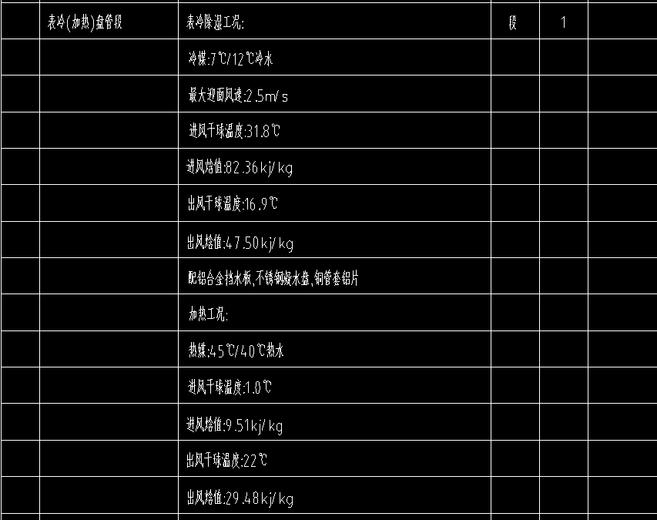 |  | 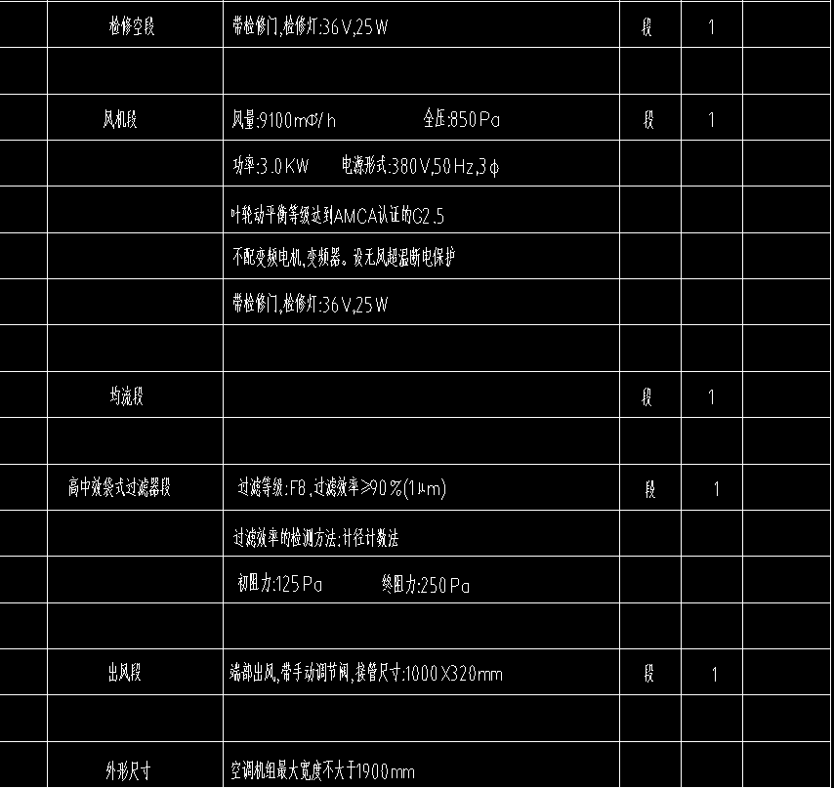
2 |  | 吊挂式新风机组ZZ-MAU-2F-1 | 1.名称：吊挂式洁净新风机组 2.型号：ZZ-MAU-2F-1 3.规格：最大迎面风速:2.5m/s，风量2400m3/h，具体参数详设计 4.安装形式：吊挂式，端部进风,带手动调节阀,接管尺寸:500X500mm，含检查接线，冷凝管DN20软接、配件综合考虑在内 5.支架材质、规格;型钢(综合)并做减振处理(配套支架及减震器材料已综合在设备单价中) 6.支架油漆详设计与规范要求 7.含单机试运转 8.其它详见设计，满足设计、施工及验收规范要求 | 套 | 1 |  | 网上询价 | 美的 |  | 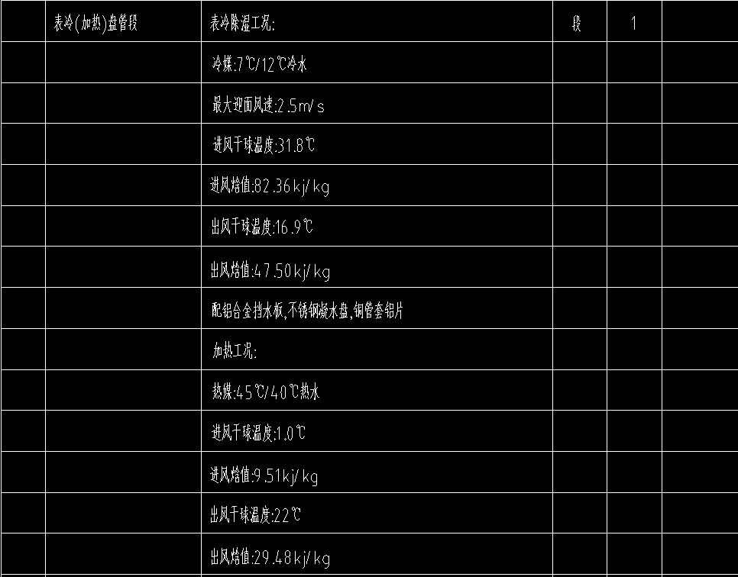 |  | 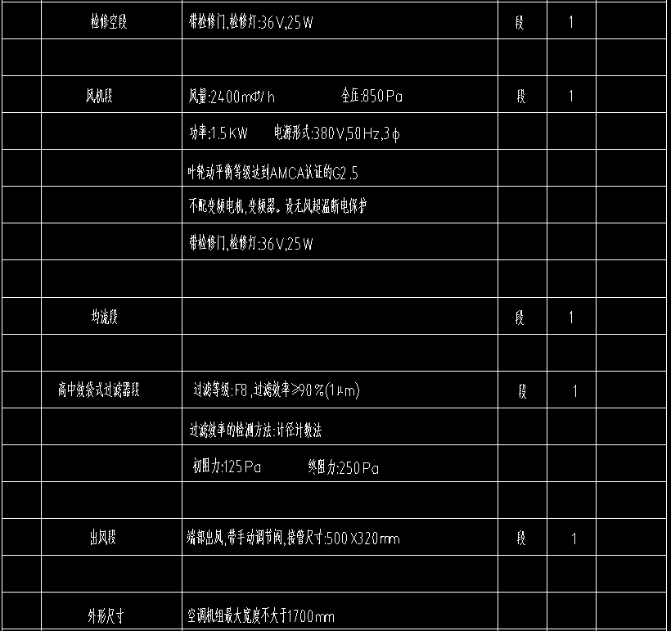
3 |  | 吊挂式新风机组ZZ-MAU-2F-2 | 1.名称：吊挂式洁净新风机组 2.型号：ZZ-MAU-2F-2 3.规格：最大迎面风速:2.5m/s，风量3500m3/h，具体参数详设计 4.安装形式：吊装，端部进风,带手动调节阀,接管尺寸:500X500mm，含检查接线，冷凝管DN25软接、配件综合考虑在内 5.支架材质、规格;型钢(综合)并做减振处理(配套支架及减震器材料已综合在设备单价中) 6.支架油漆详设计与规范要求 7.含单机试运转 8.其它详见设计，满足设计、施工及验收规范要求 | 套 | 1 |  | 网上询价 | 美的 |  | 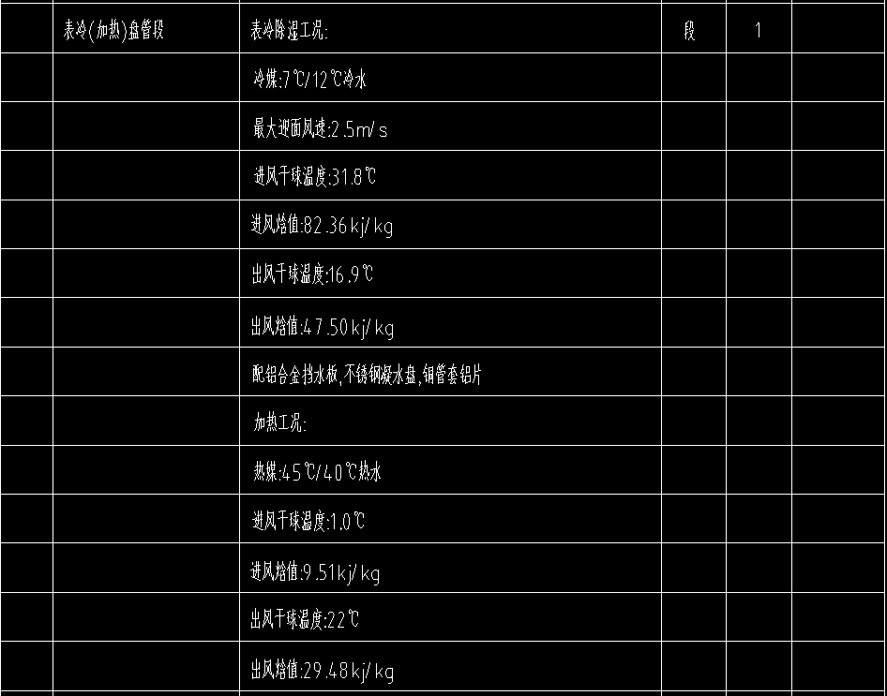
4 |  | 吊挂式新风机组ZZ-MAU-2F-3 | 1.名称：吊挂式洁净新风机组 2.型号：ZZ-MAU-2F-3 3.规格：最大迎面风速:2.5m/s，风量9100m3/h，具体参数详设计 4.安装形式：吊装，端部进风,带手动调节阀,接管尺寸:1000X500mm，含检查接线，冷凝管DN25软接、配件综合考虑在内 5.支架材质、规格;型钢(综合)并做减振处理(配套支架及减震器材料已综合在设备单价中) 6.支架油漆详设计与规范要求 7.含单机试运转 8.其它详见设计，满足设计、施工及验收规范要求 | 套 | 1 |  | 网上询价 | 美的 |  | 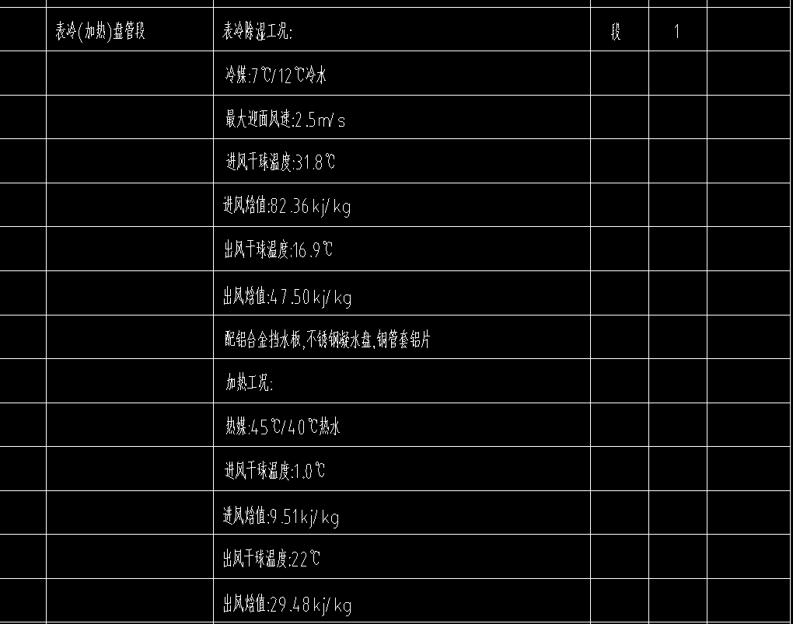 |  | 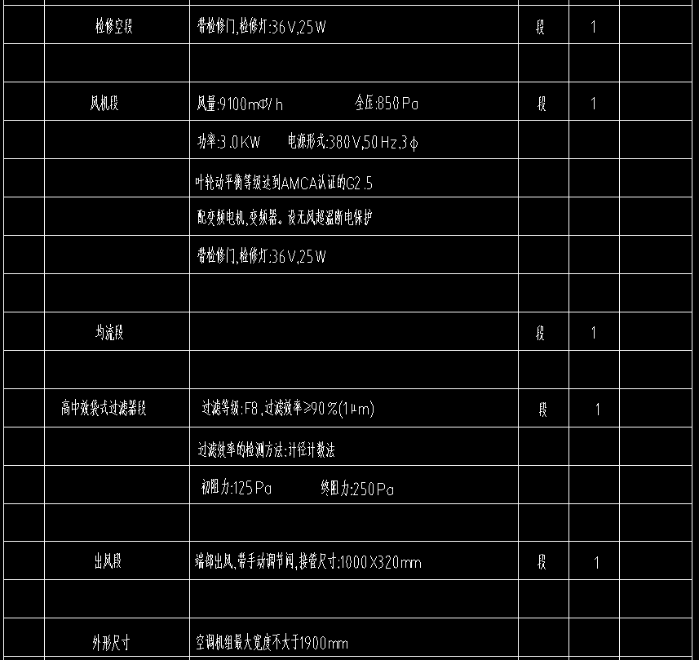
5 |  | 吊挂式新风机组ZZ-MAU-3F-1 | 1.名称：吊挂式洁净新风机组 2.型号：ZZ-MAU-3F-1 3.规格：最大迎面风速:2.5m/s，风量2400m3/h，具体参数详设计 4.安装形式：吊装，端部进风,带手动调节阀,接管尺寸:500X500mm，含检查接线，冷凝管DN25软接、配件综合考虑在内 5.支架材质、规格;型钢(综合)并做减振处理(配套支架及减震器材料已综合在设备单价中) 6.支架油漆详设计与规范要求 7.含单机试运转 8.其它详见设计，满足设计、施工及验收规范要求 | 套 | 1 |  | 网上询价 | 美的 | 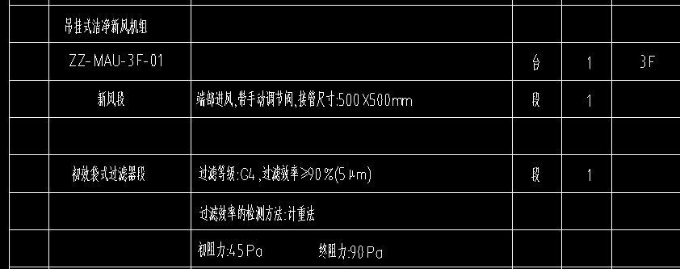 | 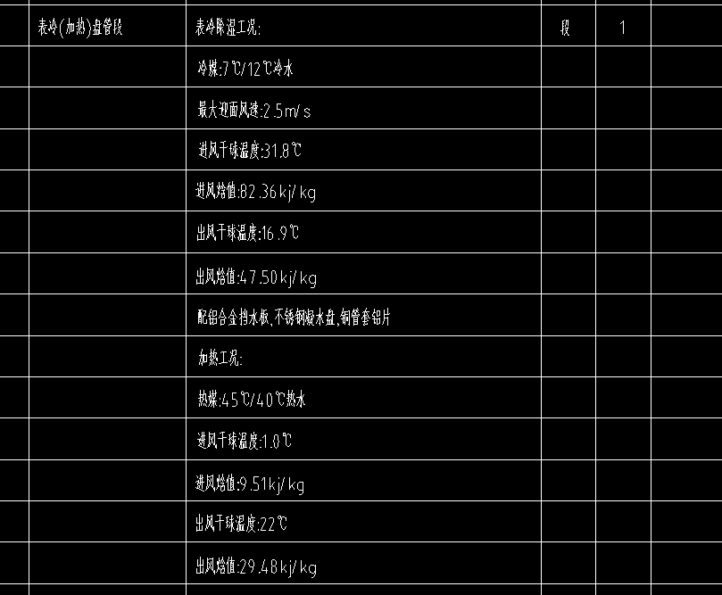 |  |  | 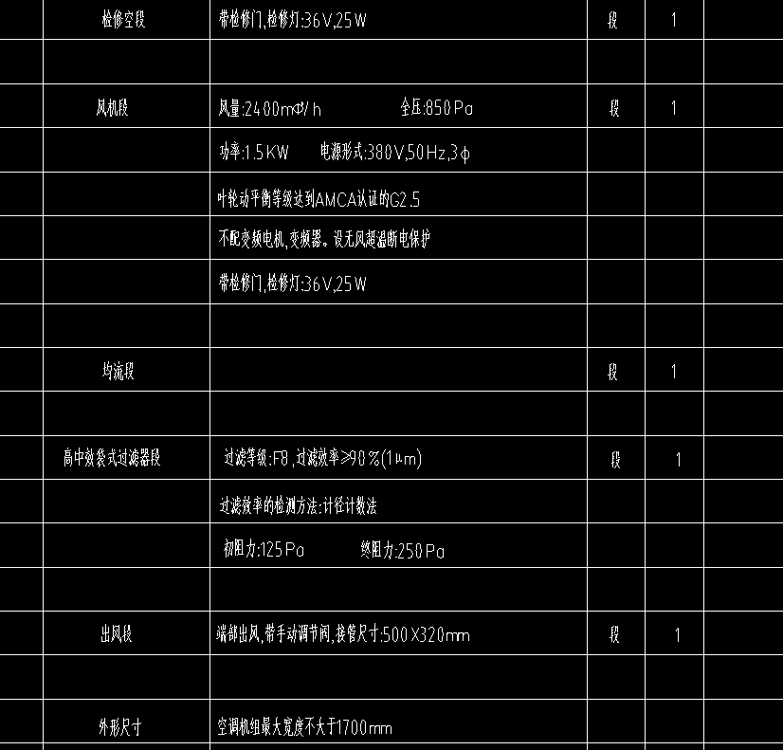
6 |  | 吊挂式新风机组ZZ-MAU-3F-2 | 1.名称：吊挂式洁净新风机组 2.型号：ZZ-MAU-3F-2 3.规格：最大迎面风速:2.5m/s，风量3500m3/h，具体参数详设计 4.安装形式：吊装，端部进风,带手动调节阀,接管尺寸:500X500mm，含检查接线，冷凝管DN25软接、配件综合考虑在内 5.支架材质、规格;型钢(综合)并做减振处理(配套支架及减震器材料已综合在设备单价中) 6.支架油漆详设计与规范要求 7.含单机试运转 8.其它详见设计，满足设计、施工及验收规范要求 | 套 | 1 |  | 网上询价 | 美的 |  | 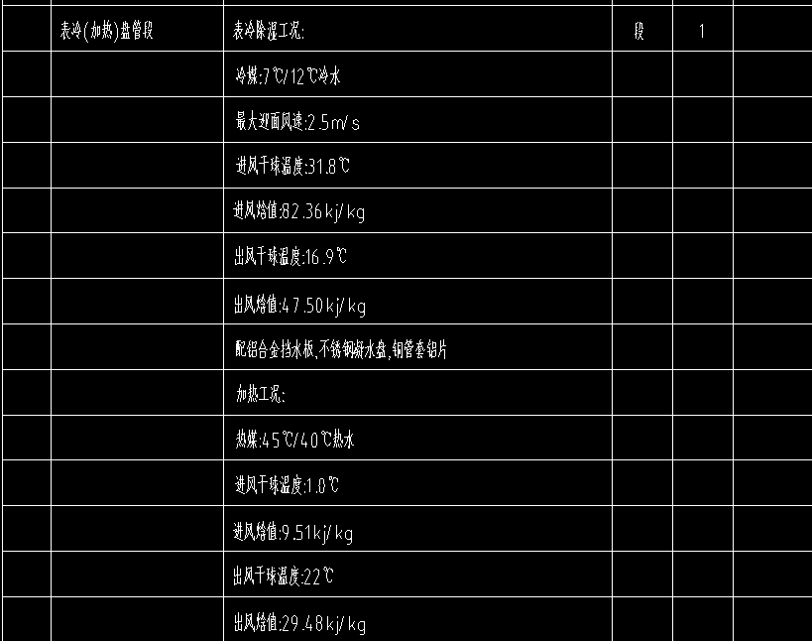
7 |  | 吊挂式新风机组ZZ-MAU-3F-3 | 1.名称：吊挂式洁净新风机组 2.型号：ZZ-MAU-3F-3 3.规格：最大迎面风速:2.5m/s，风量9100m3/h，具体参数详设计 4.安装形式：吊装，端部进风,带手动调节阀,接管尺寸:1000X500mm，含检查接线，冷凝管DN25软接、配件综合考虑在内 5.支架材质、规格;型钢(综合)并做减振处理(配套支架及减震器材料已综合在设备单价中) 6.支架油漆详设计与规范要求 7.含单机试运转 8.其它详见设计，满足设计、施工及验收规范要求 | 套 | 1 |  | 网上询价 | 美的 |  | 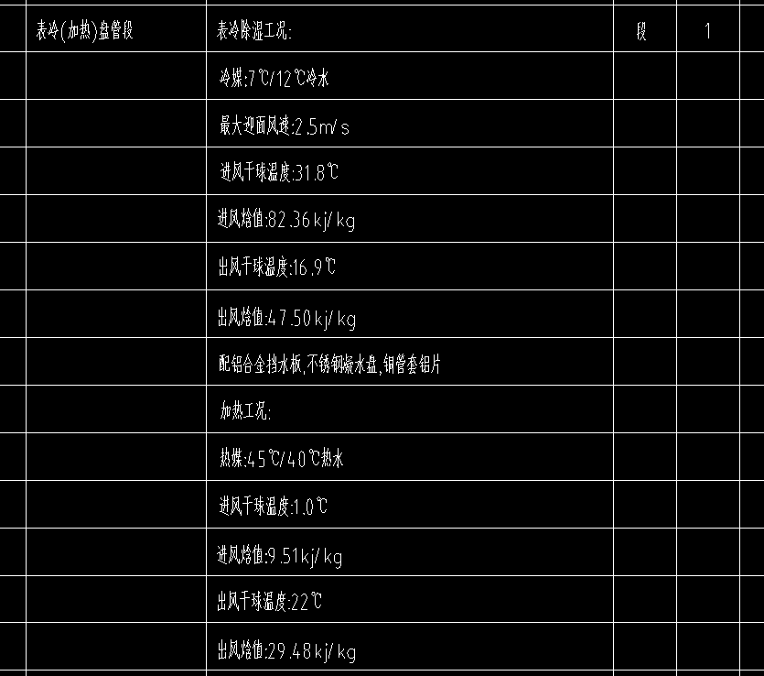 |  |  | 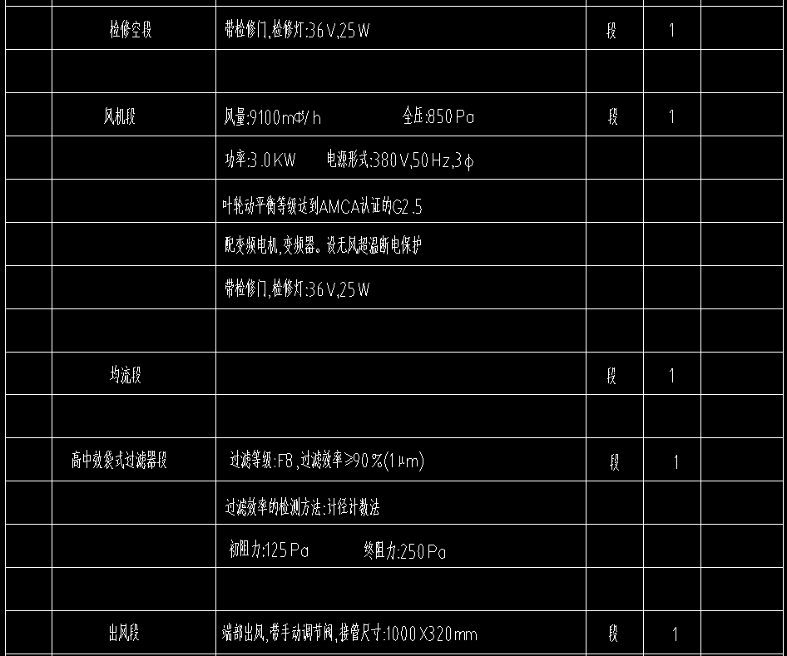
8 |  | 吊挂式新风机组ZZ-MAU-4F-1 | 1.名称：吊挂式洁净新风机组 2.型号：ZZ-MAU-4F-1 3.规格：最大迎面风速:2.5m/s，风量2400m3/h，具体参数详设计 4.安装形式：吊装，端部进风,带手动调节阀,接管尺寸:500X500mm，含检查接线，冷凝管DN25软接、配件综合考虑在内 5.支架材质、规格;型钢(综合)并做减振处理(配套支架及减震器材料已综合在设备单价中) 6.支架油漆详设计与规范要求 7.含单机试运转 8.其它详见设计，满足设计、施工及验收规范要求 | 套 | 1 |  | 网上询价 | 美的 | 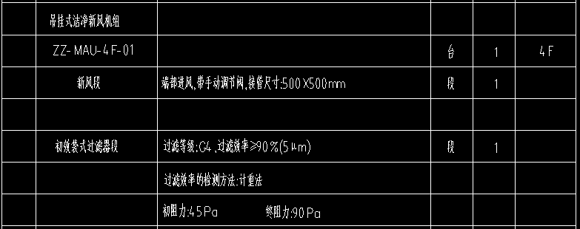 |  | 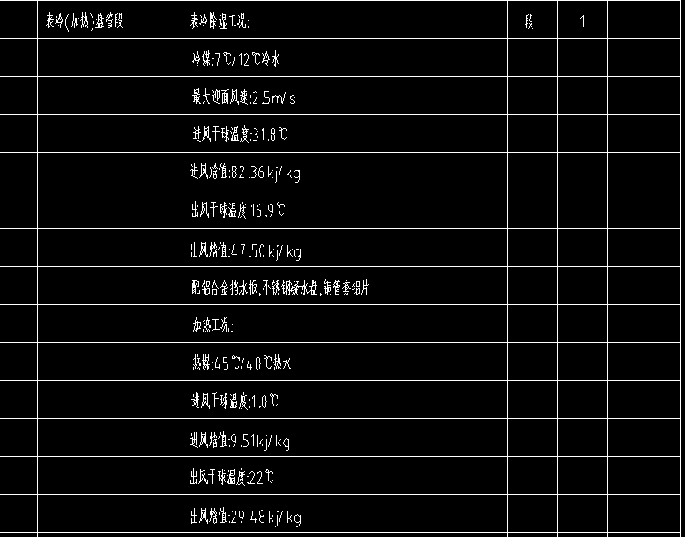
9 |  | 吊挂式新风机组ZZ-MAU-4F-2 | 1.名称：吊挂式洁净新风机组 2.型号：ZZ-MAU-4F-2 3.规格：最大迎面风速:2.5m/s，风量3500m3/h，具体参数详设计 4.安装形式：吊装，端部进风,带手动调节阀,接管尺寸:500X500mm，含检查接线，冷凝管DN25软接、配件综合考虑在内 5.支架材质、规格;型钢(综合)并做减振处理(配套支架及减震器材料已综合在设备单价中) 6.支架油漆详设计与规范要求 7.含单机试运转 8.其它详见设计，满足设计、施工及验收规范要求 | 套 | 1 |  | 网上询价 | 美的 | 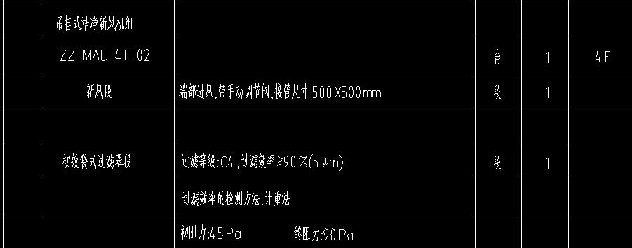 |  |  |  | 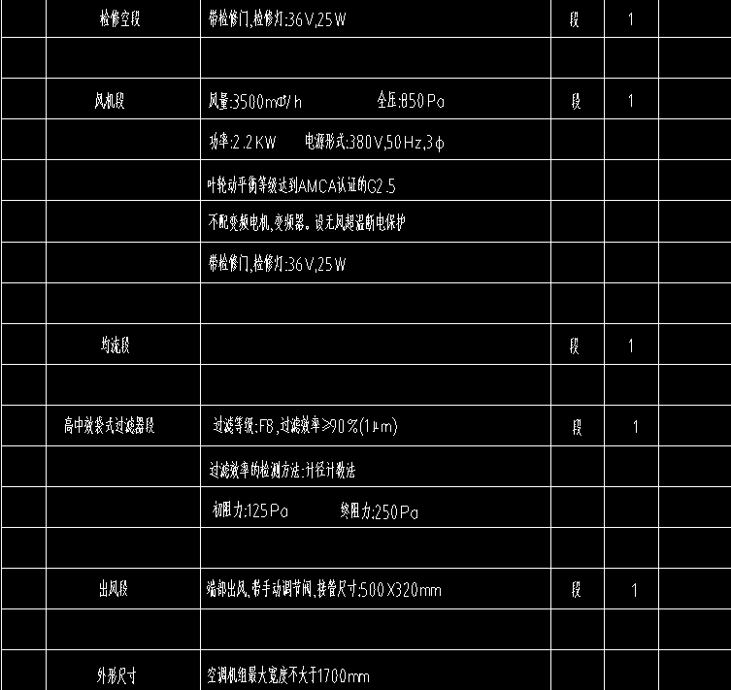
10 |  | 吊挂式新风机组ZZ-MAU-4F-3 | 1.名称：吊挂式洁净新风机组 2.型号：ZZ-MAU-4F-3 3.规格：最大迎面风速:2.5m/s，风量9100m3/h，具体参数详设计 4.安装形式：吊装，端部进风,带手动调节阀,接管尺寸:1000X500mm，含检查接线，冷凝管DN25软接、配件综合考虑在内 5.支架材质、规格;型钢(综合)并做减振处理(配套支架及减震器材料已综合在设备单价中) 6.支架油漆详设计与规范要求 7.含单机试运转 8.其它详见设计，满足设计、施工及验收规范要求 | 套 | 1 |  | 网上询价 | 美的
11 |  | 吊挂式新风机组ZZ-MAU-5F-1 | 1.名称：吊挂式洁净新风机组 2.型号：ZZ-MAU-5F-1 3.规格：最大迎面风速:2.5m/s，风量2400m3/h，具体参数详设计 4.安装形式：吊装，端部进风,带手动调节阀,接管尺寸:500X500mm，含检查接线，冷凝管DN25软接、配件综合考虑在内 5.支架材质、规格;型钢(综合)并做减振处理(配套支架及减震器材料已综合在设备单价中) 6.支架油漆详设计与规范要求 7.含单机试运转 8.其它详见设计，满足设计、施工及验收规范要求 | 套 | 1 |  | 网上询价 | 美的 |  | 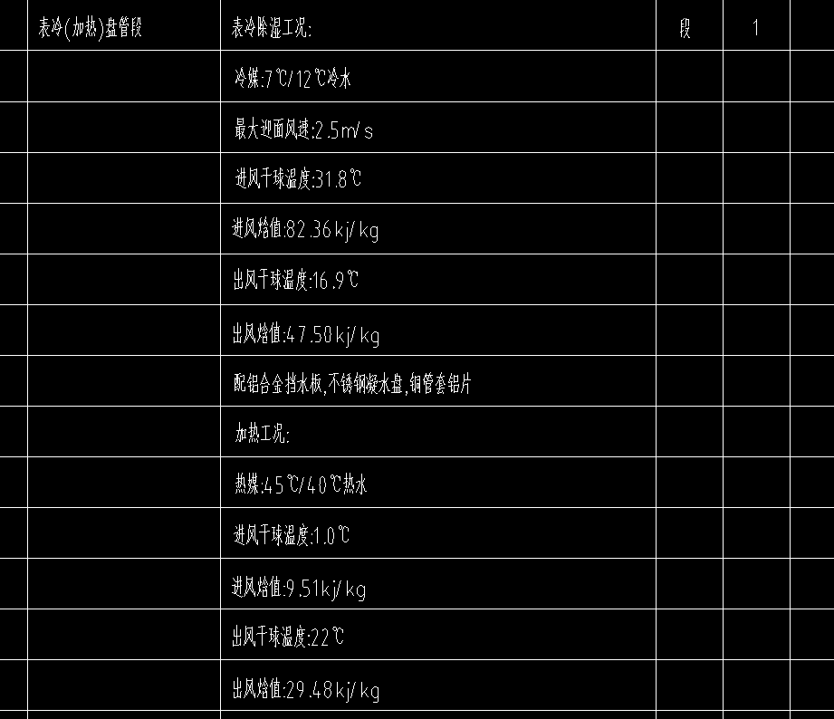 |  |  | 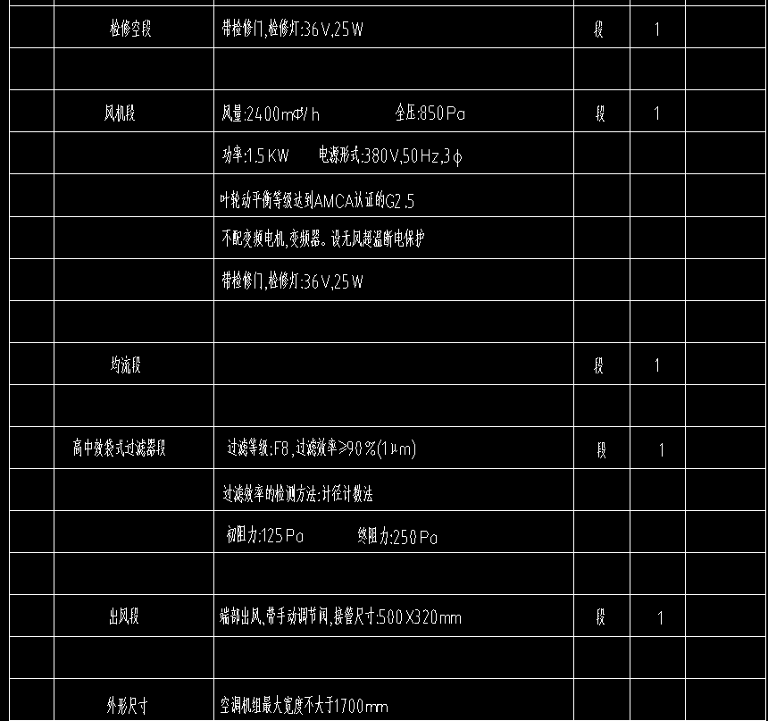
12 |  | 吊挂式新风机组ZZ-MAU-5F-2 | 1.名称：吊挂式洁净新风机组 2.型号：ZZ-MAU-5F-2 3.规格：最大迎面风速:2.5m/s，风量6900m3/h，具体参数详设计 4.安装形式：吊装，端部进风,带手动调节阀,接管尺寸:800X500mm，含检查接线，冷凝管DN25软接、配件综合考虑在内 5.支架材质、规格;型钢(综合)并做减振处理(配套支架及减震器材料已综合在设备单价中) 6.支架油漆详设计与规范要求 7.含单机试运转 8.其它详见设计，满足设计、施工及验收规范要求 | 套 | 1 |  | 网上询价 | 美的 | 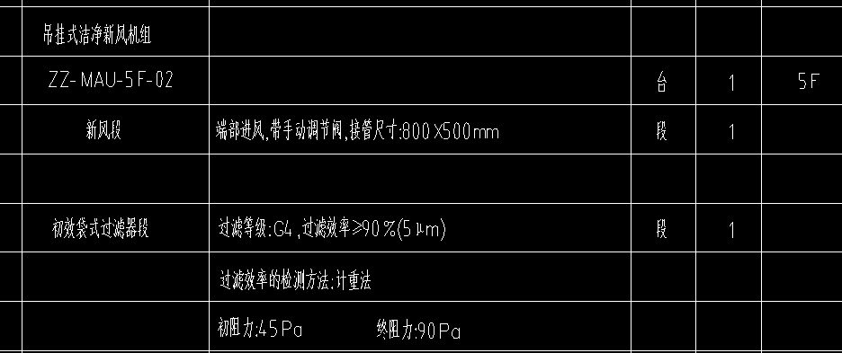 |  |  |  | 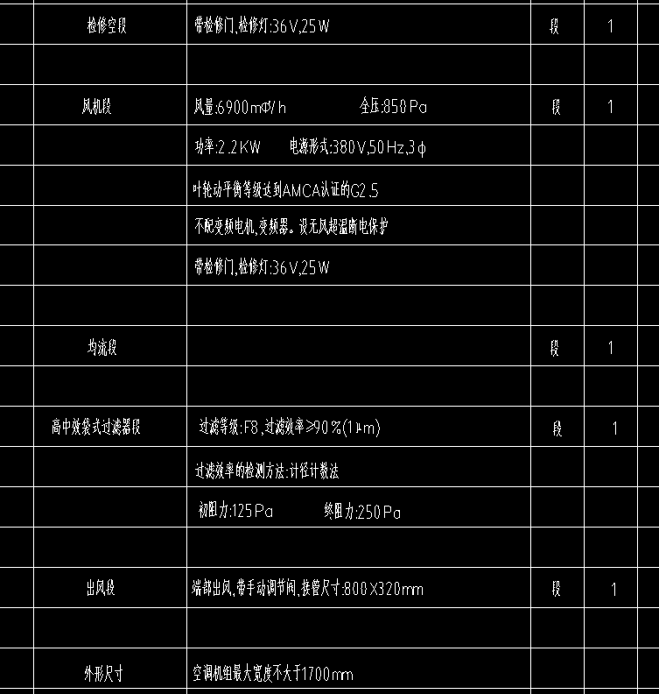
13 |  | 吊挂式新风机组GR-MAU-1F-01 | 1.名称：吊挂式洁净新风机组 2.型号：GR-MAU-1F-01 3.规格：最大迎面风速:2.5m/s，风量5100m3/h，具体参数详设计 4.安装形式：吊式，端部进风,带手动调节阀,接管尺寸:700X500mm，含检查接线，冷凝管DN20软接、配件综合考虑在内 5.支架材质、规格;型钢(综合)并做减振处理(配套支架及减震器材料已综合在设备单价中) 6.支架油漆详设计与规范要求 7.含单机试运转 8.其它详见设计，满足设计、施工及验收规范要求 | 套 | 1 |  | 网上询价 | 美的 |  | 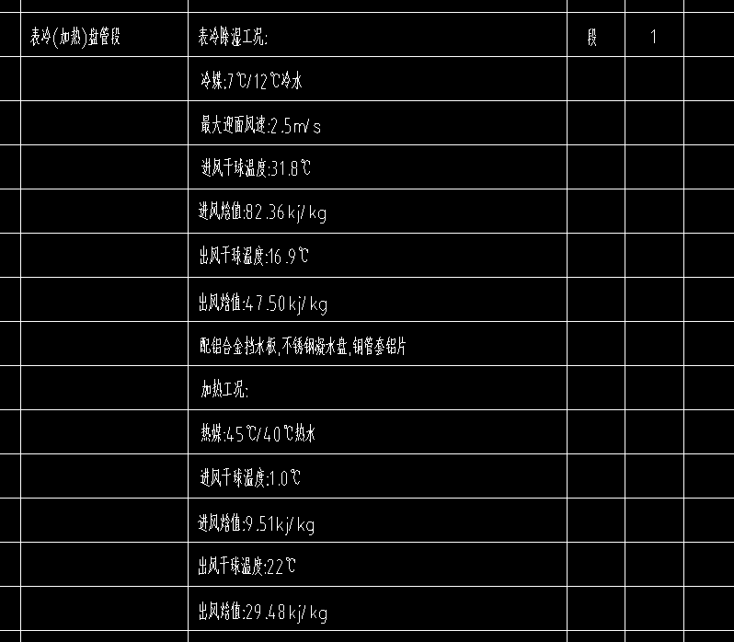 |  | 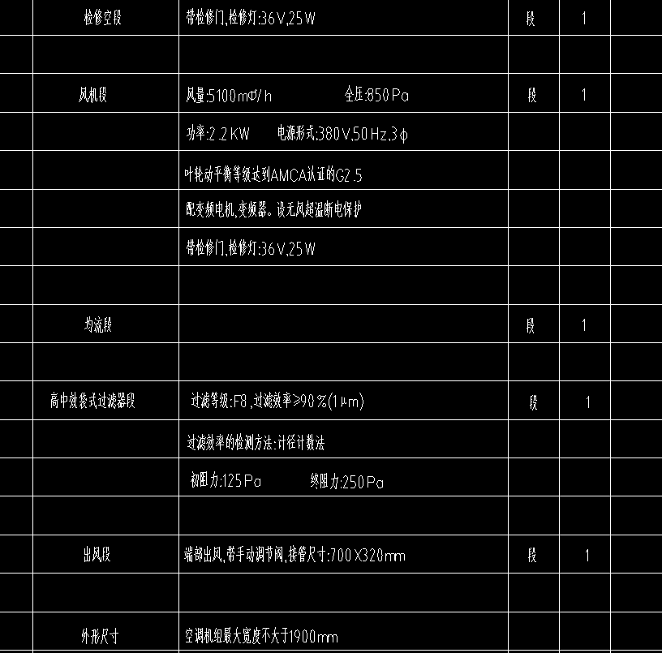
14 |  | 吊挂式新风机组GR-MAU-1F-02 | 1.名称：吊挂式洁净新风机组 2.型号：GR-MAU-1F-02 3.规格：最大迎面风速:2.5m/s，风量5100m3/h，具体参数详设计 4.安装形式：吊挂式，端部进风,带手动调节阀,接管尺寸:700X500mm，含检查接线，冷凝管DN20软接、配件综合考虑在内 5.支架材质、规格;型钢(综合)并做减振处理(配套支架及减震器材料已综合在设备单价中) 6.支架油漆详设计与规范要求 7.含单机试运转 8.其它详见设计，满足设计、施工及验收规范要求 | 套 | 1 |  | 网上询价 | 美的 |  | 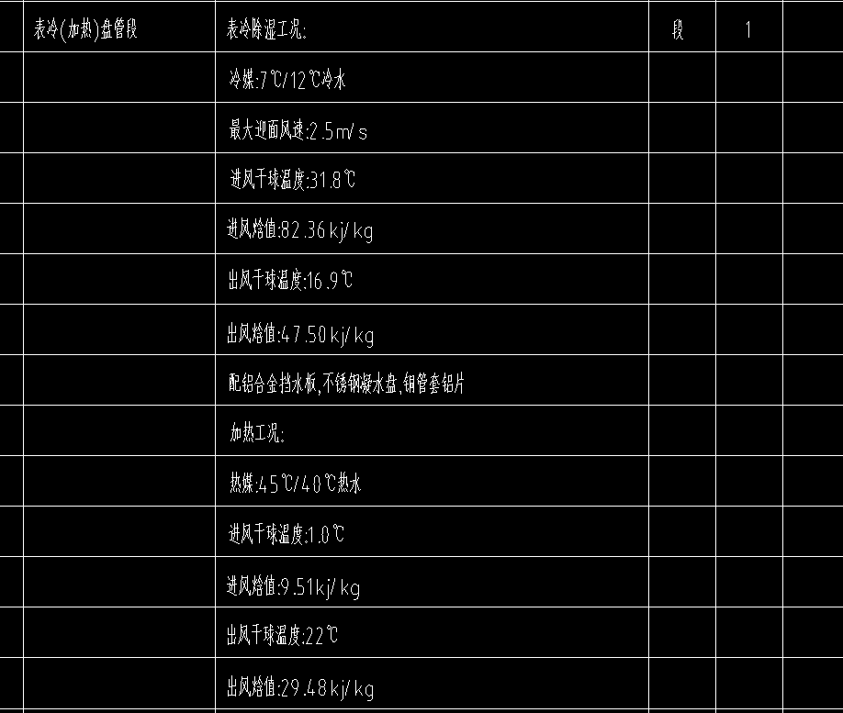
15 |  | 吊挂式新风机组GR-MAU-1F-03 | 1.名称：吊挂式洁净新风机组 2.型号：GR-MAU-1F-03 3.规格：最大迎面风速:2.5m/s ，风量5100m3/h，具体参数详设计 4.安装形式：吊装，端部进风,带手动调节阀,接管尺寸:700X500mm，含检查接线，冷凝管DN25软接、配件综合考虑在内 5.支架材质、规格;型钢(综合)并做减振处理(配套支架及减震器材料已综合在设备单价中) 6.支架油漆详设计与规范要求 7.含单机试运转 8.其它详见设计，满足设计、施工及验收规范要求 | 套 | 1 |  | 网上询价 | 美的 |  | 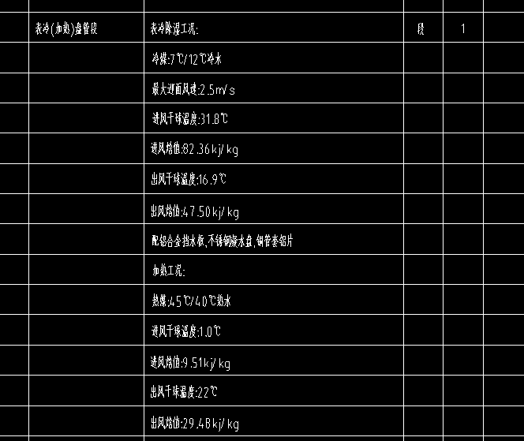
16 |  | 吊挂式新风机组GR-MAU-1F-04 | 1.名称：吊挂式洁净新风机组 2.型号：GR-MAU-1F-04 3.规格：最大迎面风速:2.5m/s，风量5100m3/h，具体参数详设计 4.安装形式：吊装，端部进风,带手动调节阀,接管尺寸:7000X500mm，含检查接线，冷凝管DN25软接、配件综合考虑在内 5.支架材质、规格;型钢(综合)并做减振处理(配套支架及减震器材料已综合在设备单价中) 6.支架油漆详设计与规范要求 7.含单机试运转 8.其它详见设计，满足设计、施工及验收规范要求 | 套 | 1 |  | 网上询价 | 美的 |  | 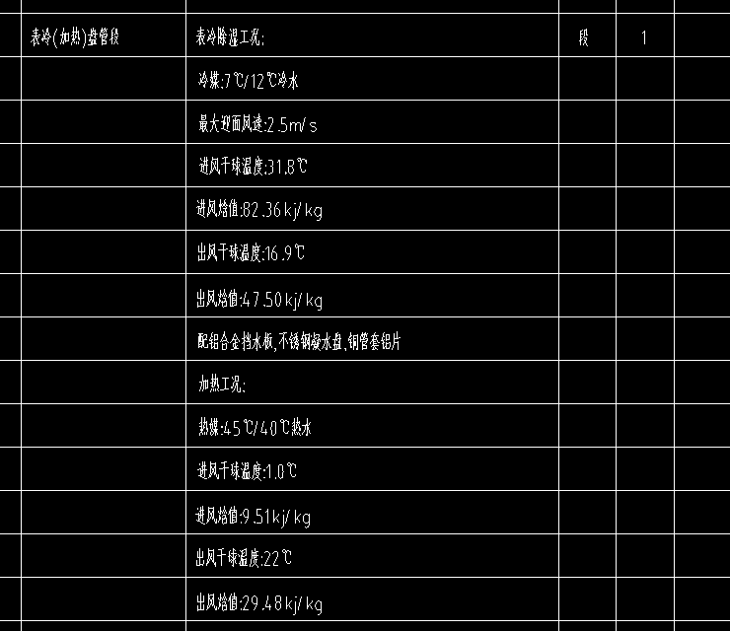 |  | 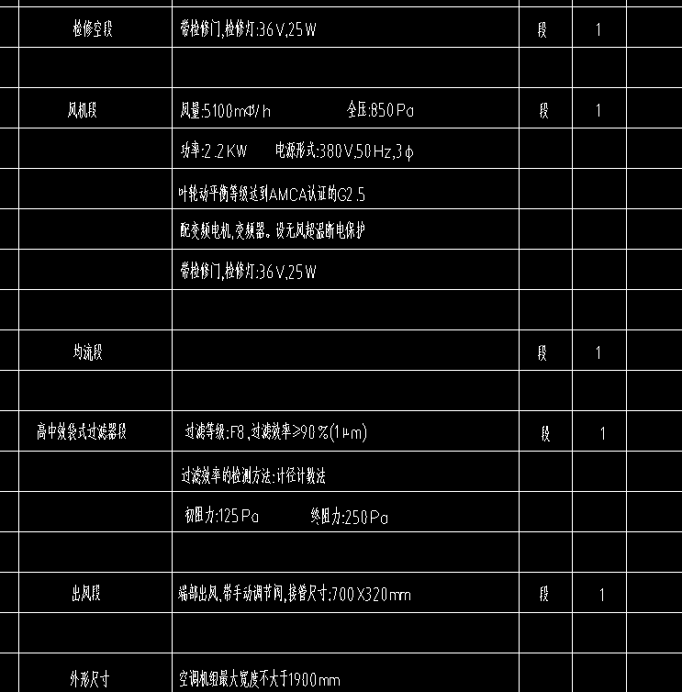
17 |  | 吊挂式新风机组GR-MAU-2F-01 | 1.名称：吊挂式洁净新风机组 2.型号：GR-MAU-2F-01 3.规格：最大迎面风速:2.5m/s，风量5100m3/h，具体参数详设计 4.安装形式：吊装，端部进风,带手动调节阀,接管尺寸:700X500mm，含检查接线，冷凝管DN25软接、配件综合考虑在内 5.支架材质、规格;型钢(综合)并做减振处理(配套支架及减震器材料已综合在设备单价中) 6.支架油漆详设计与规范要求 7.含单机试运转 8.其它详见设计，满足设计、施工及验收规范要求 | 套 | 1 |  | 网上询价 | 美的 |  | 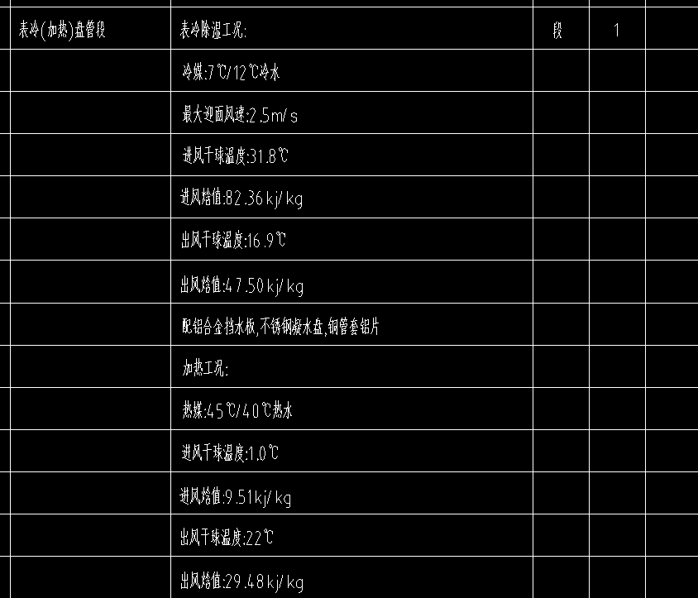 |  |  | 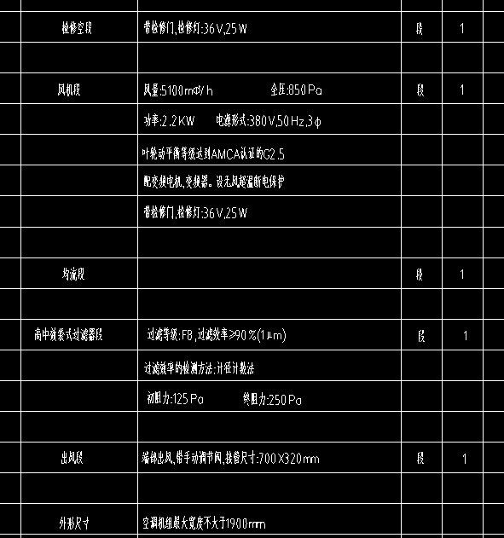
18 |  | 吊挂式新风机组GR-MAU-2F-02 | 1.名称：吊挂式洁净新风机组 2.型号：GR-MAU-2F-02 3.规格：最大迎面风速:2.5m/s ，风量5100m3/h，具体参数详设计 4.安装形式：吊装，端部进风,带手动调节阀,接管尺寸:700X500mm，含检查接线，冷凝管DN25软接、配件综合考虑在内 5.支架材质、规格;型钢(综合)并做减振处理(配套支架及减震器材料已综合在设备单价中) 6.支架油漆详设计与规范要求 7.含单机试运转 8.其它详见设计，满足设计、施工及验收规范要求 | 套 | 1 |  | 网上询价 | 美的 | 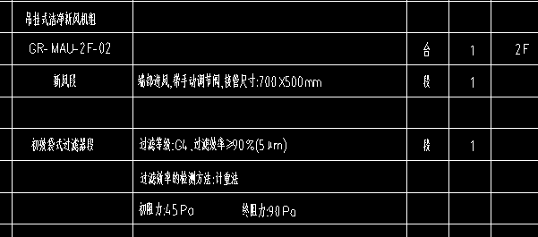 | 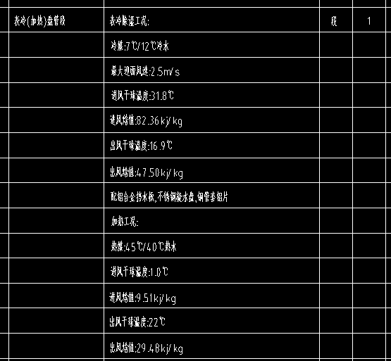 |  |  | 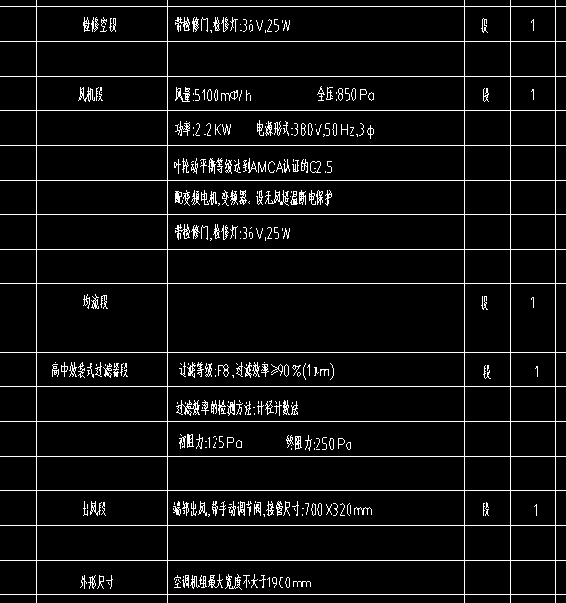
19 |  | 吊挂式新风机组GR-MAU-2F-03 | 1.名称：吊挂式洁净新风机组 2.型号：GR-MAU-2F-03 3.规格：最大迎面风速:2.5m/s，风量5100m3/h，具体参数详设计 4.安装形式：吊装，端部进风,带手动调节阀,接管尺寸:700X500mm，含检查接线，冷凝管DN25软接、配件综合考虑在内 5.支架材质、规格;型钢(综合)并做减振处理(配套支架及减震器材料已综合在设备单价中) 6.支架油漆详设计与规范要求 7.含单机试运转 8.其它详见设计，满足设计、施工及验收规范要求 | 套 | 1 |  | 网上询价 | 美的 |  | 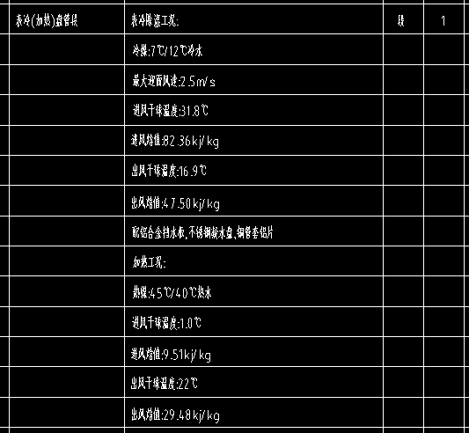 |  | 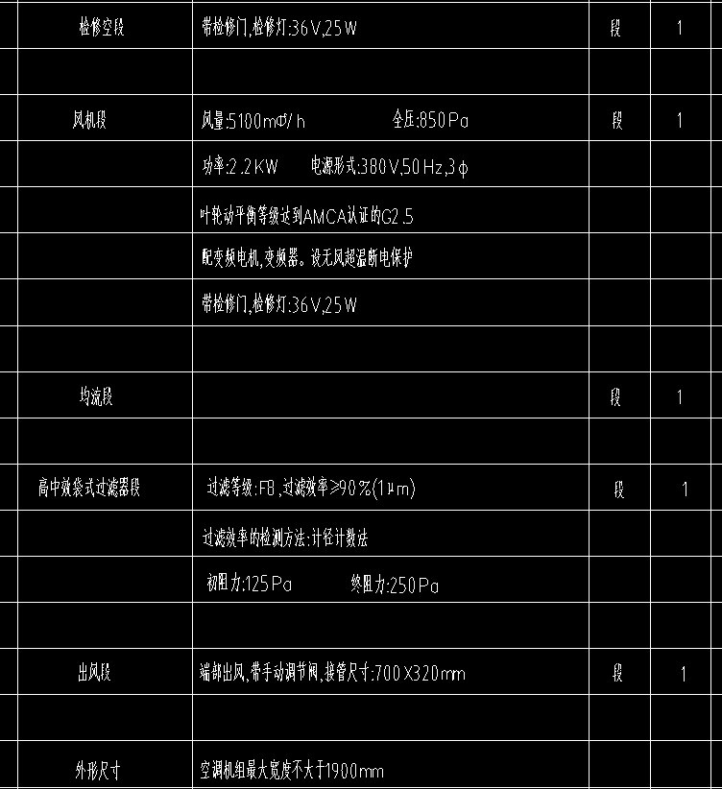
20 |  | 吊挂式新风机组GR-MAU-2F-04 | 1.名称：吊挂式洁净新风机组 2.型号：GR-MAU-2F-04 3.规格：最大迎面风速:2.5m/s，风量5100m3/h，具体参数详设计 4.安装形式：吊装，端部进风,带手动调节阀,接管尺寸:700X500mm，含检查接线，冷凝管DN25软接、配件综合考虑在内 5.支架材质、规格;型钢(综合)并做减振处理(配套支架及减震器材料已综合在设备单价中) 6.支架油漆详设计与规范要求 7.含单机试运转 8.其它详见设计，满足设计、施工及验收规范要求 | 套 | 1 |  | 网上询价 | 美的 |  | 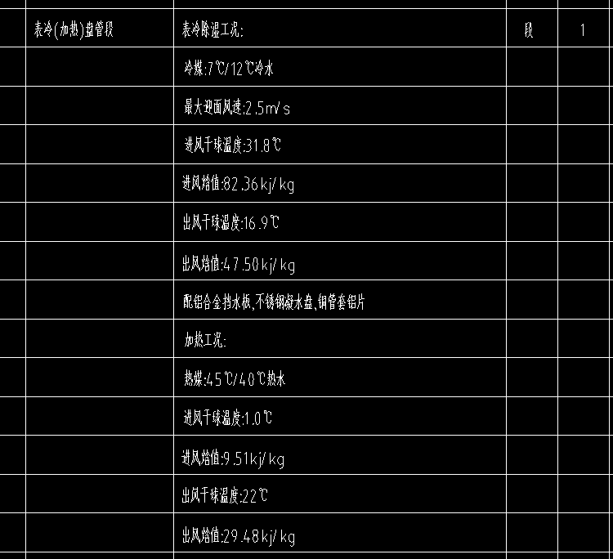 |  | 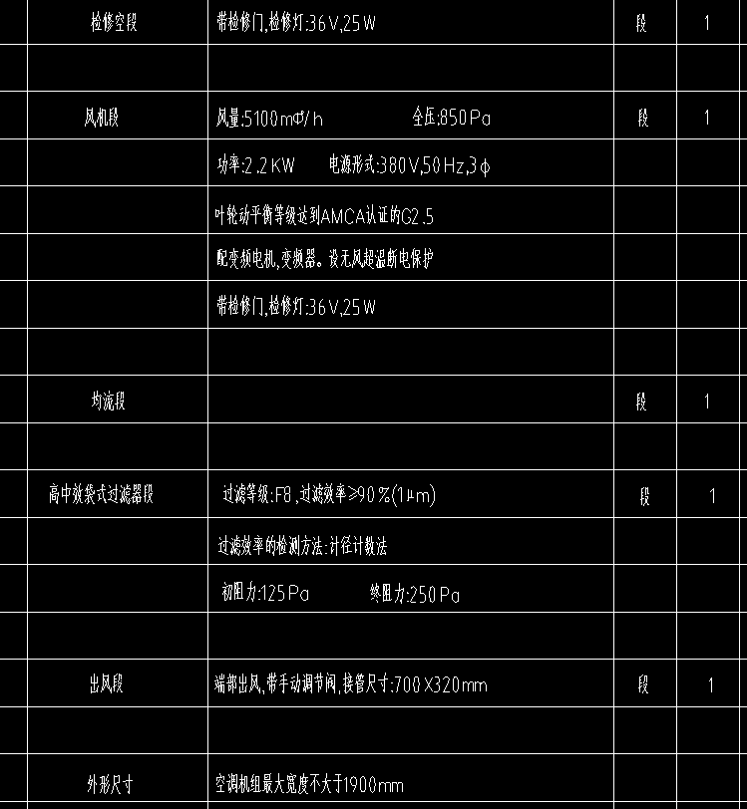
21 |  | 恒温恒湿空调 | 1.名称：恒温恒湿机房专用空调 2.型号：CC-SW-01(室外机) CC-SN-01(室内机) 3.规格：制冷量:10.4KW 制热量:6KW 制冷功率:3.70KW,380V EER=2.81 送风量:2500m3/h 机外余压100Pa 4.安装形式 ：落地，含自带地板积水探测器，监控配置:内置RS485通讯接口，全套控制系统，配电柜及控制柜，室外机防腐 5.含单机试运转 6.其它详见设计，满足设计、施工及验收规范要求 | 套 | 1 |  | 网上询价 | 恒温德业空调 | 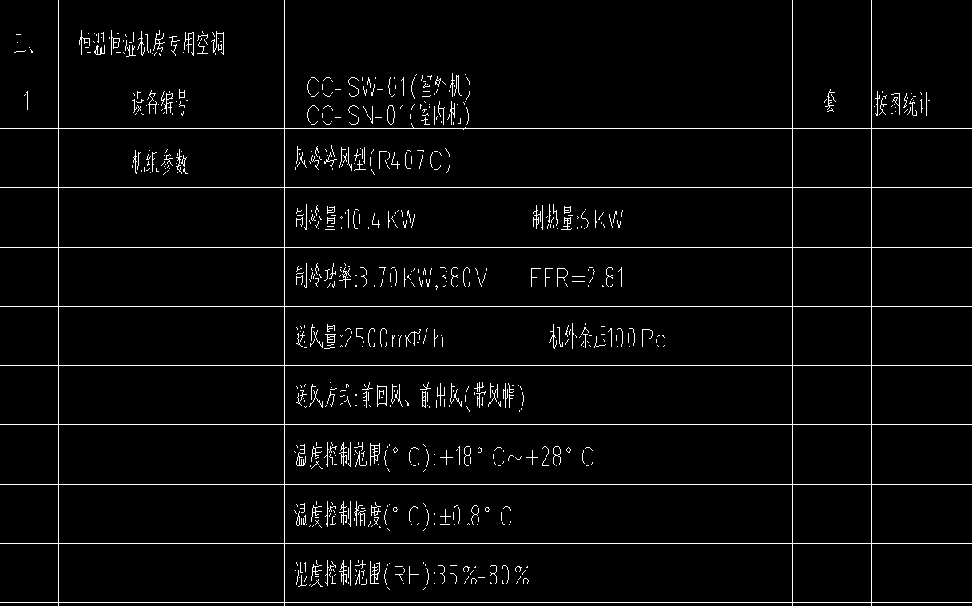 |  | 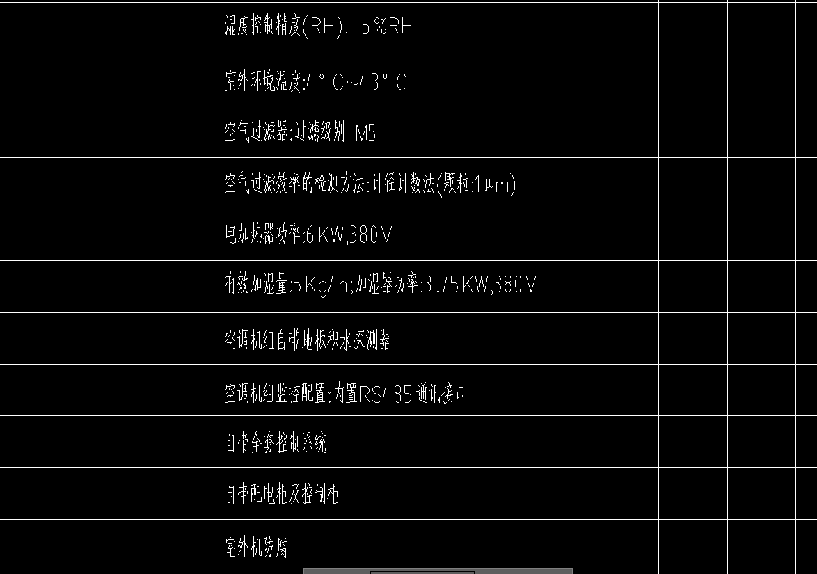
22 |  | 直膨式净化机组JK-02 配置初中效过滤 | 1.名称：直膨式净化机组JK-02 配置初中效过滤 2.型号：详设计 3.规格：新风量6100m3/h 制冷量120KW 电加热量57KW，机外余压700Pa 电压380V 风机功率2.2KW，加湿量36kg/h 加湿功率29KW，机组尺寸、参数以厂家选型为准 4.安装形式：吊式，端部进风,带手动调节阀,接管尺寸:1000X500mm，含检查接线，冷凝管DN20软接、配件综合考虑在内 5.支架材质、规格;型钢(综合)并做减振处理(配套支架及减震器材料已综合在设备单价中) 6.支架油漆详设计与规范要求 7.含单机试运转 8.其它详见设计，满足设计、施工及验收规范要求 | 套 | 1 |  | 网上询价 | 欧博净化空调 | 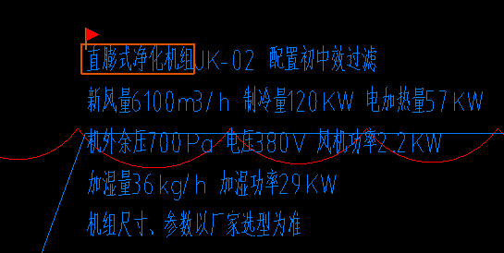
23 |  | 风冷模块式热泵机组-水流量:22.4M3/H 制热量:142KW 制冷量:130KW | 1.名称：风冷模块式热泵机组-水流量:22.4M3/H 制热量:142KW制热输入功率:39.0W 制冷量:130KW 2.规格：制冷量:水流量:22.4M3/H COP:3.3(W/W) 水压降:60KPA 制热量:142KW 制热输入功率:39.0KW/380V 制冷量:130KW 制冷输入功率:39.8KW/380V 4.质量：详设计 5.配起动柜,起动方式为星三角启动,配BA自控系统联网接口 6.减振装置形式、数量 配减震台座,设备保温 配压缩机隔音罩 7.其他 详设计 | 套 | 1 |  | 网上询价 | 美的
24 |  | 风冷模块式热泵机组-水流量:11.2M3/H 制热量:71KW 制冷量:65KW | 1.名称：风冷模块式热泵机组-水流量:11.2M3/H 制热量:71KW 制冷量:65KW 2.规格 水流量:11.2M3/H 制热量:71KW 制冷量:65KW 4.质量：详设计 5.配起动柜,起动方式为星三角启动,配BA自控系统联网接口 6.减振装置形式、数量 配减震台座,设备保温 配压缩机隔音罩 7.其他 详设计 | 套 | 1 |  | 网上询价 | 美的
25 |  | 全新风组合式净化空调机组(DA-01吊装）-风量=4500M*3/H 最小风量=4500M*3/H 额定供冷量=68KW 额定供热量=68KW 机外余压=900PA 功率=2.2KW | 1.名称：全新风组合式净化空调机组(DA-01吊装）-风量=4500M*3/H 最小风量=4500M*3/H 额定供冷量=68KW 额定供热量=68KW 机外余压=900PA 功率=2.2KW 2.型号：DA-01 3.规格：最小风量=4500M*3/H 额定供冷量=68KW 额定供热量=68KW 机外余压=900PA 功率=2.2KW，具体参数详设计 4.安装形式：吊式，端部进风,带手动调节阀,接管尺寸:1000X500mm，含检查接线，冷凝管DN20软接、配件综合考虑在内 5.支架材质、规格;型钢(综合)并做减振处理(配套支架及减震器材料已综合在设备单价中) 6.支架油漆详设计与规范要求 7.含单机试运转 8.其它详见设计，满足设计、施工及验收规范要求 | 套 | 1 |  | 网上询价 | 美的
26 |  | 全新风组合式净化空调机组(DA-02吊装）-风量=6200M*3/H 最小风量=6200M*3/H 额定供冷量=61KW 额定供热量=61KW 机外余压=700PA 功率=3KW | 1.名称：全新风组合式净化空调机组(DA-02吊装）-风量=6200M*3/H 最小风量=6200M*3/H 额定供冷量=61KW 额定供热量=61KW 机外余压=700PA 功率=3KW 2.型号：DA-02 3.规格：风量=6200M*3/H 最小风量=6200M*3/H 额定供冷量=61KW 额定供热量=61KW 机外余压=700PA 功率=3KW，具体参数详设计 4.安装形式：吊式，端部进风,带手动调节阀,接管尺寸:1000X500mm，含检查接线，冷凝管DN20软接、配件综合考虑在内 5.支架材质、规格;型钢(综合)并做减振处理(配套支架及减震器材料已综合在设备单价中) 6.支架油漆详设计与规范要求 7.含单机试运转 8.其它详见设计，满足设计、施工及验收规范要求 | 套 | 1 |  | 网上询价 | 美的
27 |  | 全新风组合式净化空调机组(DA-03吊装）-风量=2200M*3/H 最小风量=2200M*3/H 额定供冷量=29KW 额定供热量=29KW 机外余压=900PA 功率=0.75KW | 1.名称：全新风组合式净化空调机组(DA-03吊装）-风量=2200M*3/H 最小风量=2200M*3/H 额定供冷量=29KW 额定供热量=29KW 机外余压=900PA 功率=0.75KW 2.型号：DA-03 3.规格：风量=2200M*3/H 最小风量=2200M*3/H 额定供冷量=29KW 额定供热量=29KW 机外余压=900PA 功率=0.75KW，具体参数详设计 4.安装形式：吊式，端部进风,带手动调节阀,接管尺寸:1000X500mm，含检查接线，冷凝管DN20软接、配件综合考虑在内 5.支架材质、规格;型钢(综合)并做减振处理(配套支架及减震器材料已综合在设备单价中) 6.支架油漆详设计与规范要求 7.含单机试运转 8.其它详见设计，满足设计、施工及验收规范要求 | 套 | 1 |  | 网上询价 | 美的
28 |  | 高效螺杆式风冷热泵机组 | 1.名称：高效螺杆式风冷热泵机组 2.规格：制冷量:1032kW 冷水温度:12/7℃ 制冷输入功率:296kW 制热量:1025kW 热水温度:40/45℃ 制热输入功率:284kW COP3.49 R410a 设计承压:1.0MPa 机组压降:73KPa 3.质量：12456kg 4.配起动柜,起动方式为星三角启动,配BA自控系统联网接口 5.减振装置形式、数量 配减震台座,设备保温 配压缩机隔音罩 6.其他 详设计 | 套 | 2 |  | 网上询价 | 美的 | 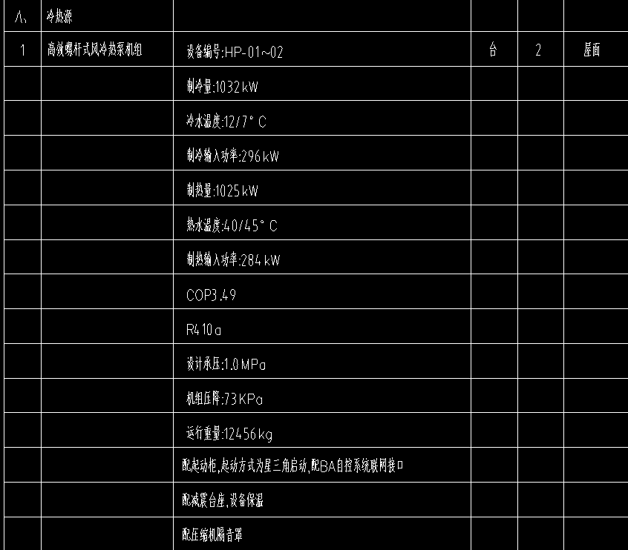
29 |  | 空气压缩机 | 1.名称：空气压缩机 2.型号：ES5B-A10 3.技术参数：0.65m3/min,5.5KW 4.结构形式：详设计 5.驱动方式 ：详设计 6.灌浆配合比：详设计 7.单机试运转要求：详设计 8.其他详设计及施工要求 9.含配套法兰阀门、检查接线等全套工作 | 套 | 2 |  | 网上询价
30 |  | 真空机组 | 1.名称：真空机组 2.型号：详设计 3.规格：80m3/hX2,2.98KWX2 4.质量：详设计 5.材质：详设计 6.减振装置形式、数量：详设计 7.灌浆配合比：详设计 8.单机试运转要求：详设计 9.其他详设计及施工要求 10.含配套法兰阀门、检查接线等全套工作 | 套 | 2 |  | 网上询价 | 淄博博山美卓
31 |  | 拼接屏控制器 | 规格型号：GS7000 技术参数要求： 1.单屏可开16层窗；6路HDMI输入，12路HDMI输出。 2.输出：分辨率最大 1920*1080@60HZ，支持：ONVIF、RTSP协议接入编解码，接入管理不限路数； 3.解码：单屏解码：8M/5M/4M/3M/1080P/960P/720P/D1，H.265压缩； 4.开窗：单屏支持1/4/6/8/9/10/12/14/16分割（或16层开窗）； 5.功能：任意解码、编码、拼接、分割、画中画、开窗、叠加、漫游、抓屏； 6.云字幕：自定义字幕的颜色、大小、形状、透明度调节等，实现字符叠加，并调整字体大小，设置字幕底图透明度，字幕可随意设置长、高、宽；字体大小最大支持360像素； 7.支持多种控制方式，支持网络、手机、平板、电脑、中控控制，支持远程获取和配置参数，支持远程导出和导入参数；支持远程获取系统运行状态、系统日志；支持远程重启、恢复默认设置、升级等日常维护； 8.支持在任何等行等列的屏幕上进行任意：信号采集、分割、拼接、开窗、叠加、漫游、画中画、画外画、任意缩放、预案、高清回显、开字幕、字幕支持底图叠加； 9.跨网段：可以通过网络跨不同的网段接入进不同的网络信号； 10.支持资源共享，所有的视频信号都转换为IP信号，汇聚到同一个局域网之内，即可理解为一台大型的视频矩阵，汇聚了不同区域的所有视频输入输出信号，使得任意区域都可从这个大型的视频矩阵内随意调取视频信号，实现相互传输相互获取。 | 台 | 3 |  | 网上询价 | 九鼎
32 |  | 核心交换机 | 规格型号：RG-NBS7006 技术参数要求： 1.模块插槽：2个管理模块插槽，6个业务模块插槽 2.交换容量：76.8Tbps/336Tbps 3.包转发速率：8640Mpps/57600Mpps 4.MAC地址：支持静态MAC地址、支持MAC地址过滤 5.MAC表项：32K 6.VLAN数量：4094个 7.三层口数量：100个 8.交换机/AP统一管理：支持最大150台 9.智能温控：支持风扇自动调速，支持查看转速 10.智能电源：最大支持4个电源进行冗余备份，支持查看电源功率 11.配置：RG-NBS7006机箱+M7006-CM管理模块+RG-PA6001-FS电源模块 | 台 | 4 |  | 网上询价 | 锐捷
33 |  | UPS电源柜 | 规格型号：XL-21 技术参数要求： 1.配置：1个直流汇流柜+15米输入输出线缆BVR-4*25+1*16mm2+10米直流连接线缆BVR-3*25mm2 | 台 | 2 |  | 网上询价 | 正泰
34 |  | UPS电池柜(蓄电池) | 规格型号：DFM120-12 技术参数要求： 1.配置：16支电池+1个电池柜+16根BVR-25mm2电池连接线 | 台 | 4 |  | 网上询价 | 得能
35 |  | USP主机(30kw) | 规格型号：EP 30-L 技术参数要求： 1.额定容量（KVA/KW）：30/24。 2.工频在线式UPS不间断电源。 | 台 | 1 |  | 网上询价 | 科士达
 |  | USP主机(40kw) | 规格型号：EP 40-L 技术参数要求： 1.额定容量（KVA/KW）：40/32。 2.工频在线式UPS不间断电源。 | 台 | 1 |  | 网上询价 | 科士达
36 |  | 24盘位磁盘阵列存储器 | 规格型号：DS-A80624S（含24个6T原装企业级硬盘） 技术参数要求： 1.性能：录像模式：视频（2Mbps）+图片320路（录像+回放） 2.控制器：处理器64位多核处理器高速缓存4GB 3.存储：磁盘数量24磁盘接口，满配24个6T企业级硬盘。支持RAID级别RAID0、1、3、5、6、10、50、VRAID、JBOD、Hot-Spare 4.存储管理：磁盘管理磁盘检测预警及修复逻辑卷管理NAS卷、iSCSI卷、录像卷管理数据保护WORM防篡改 系统信息实时备份、卷克隆 5.录像管理：录像方式定时录像、手动录像、主子码流录像、报警录像等多种录像方式录像备份本机备份、异地备份录像保护支持关键视频加锁保护、CVR集群业务保护、断网智能补录、录像丢失检测报警查询方式按时间、事件类型查询下载方式快速下载、批量下载、分段下载、合并下载 6.设备维管：管理方式基于Web的GUI，串口CLI，支持多设备统一管理报警方式声、光、email、短信、页面日志下载U盘自动下载、登陆网页本地保存 7.网络管理：网络协议RTSP/ONVIF/PSIA/ SIP（GB/T28181）/iSCSI / NFS / CIFS / FTP / HTTP / AFP 8.外部接口：数据接口2个千兆以太网口，可扩展4个千兆或2个万兆管理接口1个百兆以太网口SAS扩展口支持COM接口2个，1个用于超级终端，1个用于外接手机报警/UPSUSB接口2个VGA接口1个 | 台 | 3 |  | 网上询价 | 海康
37 |  | 10mm埃特板轻质隔墙 | 10mm | m2 | 4199.22 |  | 网上询价
38 |  | φ38实木扶手 | 1.扶手材料种类、规格、品牌：φ38实木扶手 2.固定配件种类：φ12实心拉丝不锈钢 | m | 887.01 |  | 网上询价
合计
 |  |  | 报价单位名称： （盖章）
 |  |  | 法定代表人或授权代表（签字）：
 |  |  | 日期：

